상품제안서
텀스 엘프 심플 텀블러 530ml | 상품코드: S23402

 |  |  |  |  |  |  | 02-713-8555 | www.synergygift.co.kr
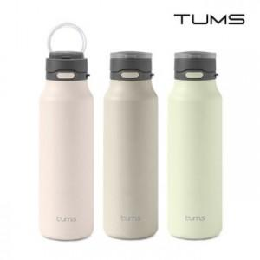

【상세/제작정보】

【인쇄/포장옵션】 | 실크, 레이저 / 포장지포장

【공급단가】 | 수량 | 30~ | 100~ | 300~ | 500~ | 1,000~
*VAT별도 | 미스티 로즈 | 13,800원 | 12,900원 | 12,400원 | 12,100원 | 11,900원
 | 모카그레이 | 13,800원 | 12,900원 | 12,400원 | 12,100원 | 11,900원
 | 라이트올리브 | 13,800원 | 12,900원 | 12,400원 | 12,100원 | 11,900원

【상품 URL】 | https://www.synergygift.co.kr:443/src/goods_detail.php?gdno=23402

